MENSUAL OCTUBRE
DIRECCIÓN DE ALUMBRADO PÚBLICO
INFORME MENSUAL

MES |  |  | DEL | AL | AÑO | RECIBIDOS |  | ATENDIDOS | PENDIENTES
01 al 31 de Octubre 2019 |  |  |  |  |  | 862 |  | 751 | 111

 |  | ACCIONES REALIZADAS

ACCIONES |  |  |  |  |  | TOTAL GRAL | ACCIONES |  |  | TOTAL GRAL
Cambio de Luminaria |  |  |  |  |  | 11 | Luminaria Reparada |  |  | 729
Cambio de Poste |  |  |  |  |  | 0 | Reinstalacion de luminaria |  |  | 0
Circuito Reparado |  |  |  |  |  | 129 | Reparacion de Reflector |  |  | 0
Circuito Restablecido |  |  |  |  |  | 0 | Retiro de la Base del Poste |  |  | 0
Excavacion de Cepas e Instalacion de Anclas |  |  |  |  |  | 0 | Retiro de Poste (Concreto) |  |  | 0
Instalacion de Adornos Patrios |  |  |  |  |  | 0 | Retiro de Poste (Metalico) |  |  | 0
Instalacion de Luminarias |  |  |  |  |  | 45 | Retiro de Reflector o Luminaria |  |  | 0
Instalacion de Poste |  |  |  |  |  | 3 | Se encontro Funcionando Normal |  |  | 25
Instalacion de Reflector (Provicional) |  |  |  |  |  | 9 | Se Recogio Luminaria Caida |  |  | 0
Instalacion de Reflectores |  |  |  |  |  | 6 | Servicio |  |  | 157
 |  |  |  |  |  |  | Otros |  |  | 1
 |  |  |  |  |  |  | Total Servicios |  |  | 1115
 | Los servicios realizados consisten en el apoyo a diversas dependencias y atención de reportes
ORIGEN DE REPORTES |  |  |  |  |  |  |  | COLONIAS DE MAYOR INCIDENCIA
VIA TELEFONICA |  |  |  |  |  | 584 | TLAQUEPAQUE CENTRO |  |  | 51
OFICIO |  |  |  |  |  | 60 | LAS HUERTAS |  |  | 42
PLATAFORMA CIUDADANA |  |  |  |  |  | 99 | EL VERGEL |  |  | 32
CORREO ELECTRONICO |  |  |  |  |  | 1 | FRACCIONAMIENTO REVOLUCION |  |  | 23
CORRECTIVO INTERNO |  |  |  |  |  | 118 | LAS JUNTAS |  |  | 22
OTRO |  |  |  |  |  |  | EL TAPATIO/ VILLAFONTANA |  |  | 21
CIRCUITOS REICIDENTES
CALLE |  |  |  | COLONIA
AV. PATRIA |  |  |  | CAMICHINES
AV. CAPULIN |  |  |  | HUERTAS
GUADALUPE |  |  |  | GUADALUPANA
BAHIA HUATULCO |  |  |  | PARQUES STA. MARIA
AV. AGRICOLA |  |  |  | PARQUES STA. MARIA

 |  |  |  | COMPARATIVO ATENCIÓN A REPORTES
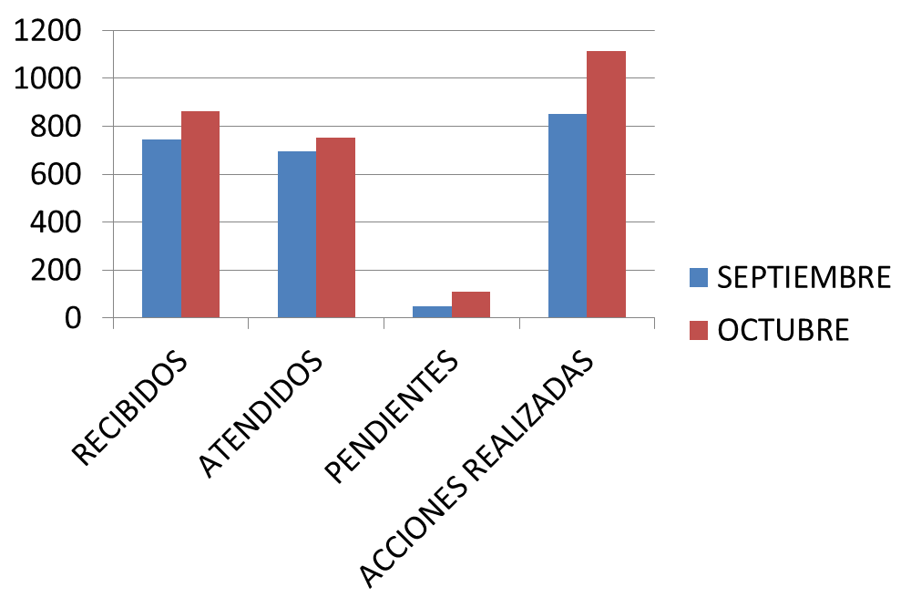

SE CUENTA CON 11 CUADRILLAS EN ATENCION DE REPORTES DE LUNES A VIERNES
Y UNA CUADRILLA ESPECIAL DE FINES DE SEMANA PARA REPORTES Y EVENTOS ESPECIALES
TURNOS: MATUTINO, VESPERTINO Y NOCTURNO CON UN TIEMPO DE ATENCION DE 5 A 7 DÍAS

MENSUAL NOVIEMBRE 2019
DIRECCIÓN DE ALUMBRADO PÚBLICO
INFORME MENSUAL

MES |  |  | DEL | AL | AÑO | RECIBIDOS |  | ATENDIDOS |  |  | PENDIENTES
01 AL 29 DE NOVIEMBRE 2019 |  |  |  |  |  | 754 |  | 537 |  |  | 217

 |  | ACCIONES REALIZADAS

ACCIONES |  |  |  |  |  | TOTAL GRAL | ACCIONES |  |  |  |  | TOTAL GRAL
Cambio de Luminaria |  |  |  |  |  | 66 | Luminaria Reparada |  |  |  |  | 395
Cambio de Poste |  |  |  |  |  |  | Reinstalacion de luminaria
Circuito Reparado |  |  |  |  |  | 106 | Reparacion de Reflector
Circuito Restablecido |  |  |  |  |  |  | Retiro de la Base del Poste
Excavacion de Cepas e Instalacion de Anclas |  |  |  |  |  |  | Retiro de Poste (Concreto)
Instalacion de Adornos Patrios |  |  |  |  |  |  | Retiro de Poste (Metalico)
Instalacion de Luminarias |  |  |  |  |  | 34 | Retiro de Reflector o Luminaria
Instalacion de Poste |  |  |  |  |  | 3 | Se encontro Funcionando Normal |  |  |  |  | 6
Instalacion de Reflector (Provicional) |  |  |  |  |  | 2 | Se Recogio Luminaria Caida
Instalacion de Reflectores |  |  |  |  |  | 1 | Servicio |  |  |  |  | 185
 |  |  |  |  |  |  | Otros
 |  |  |  |  |  |  | Total Servicios |  |  |  |  | 798
 | Los servicios realizados consisten en el apoyo a diversas dependencias y atención de reportes
ORIGEN DE REPORTES |  |  |  |  |  |  |  | COLONIAS DE MAYOR INCIDENCIA
VIA TELEFONICA |  |  |  |  |  | 460 | LAS JUNTAS |  |  |  |  | 20
OFICIO |  |  |  |  |  | 40 | SAN PEDRITO |  |  |  |  | 20
PLATAFORMA CIUDADANA |  |  |  |  |  | 128 | MIRAVALLE |  |  |  |  | 24
CORREO ELECTRONICO |  |  |  |  |  | 0 | EL VERGEL |  |  |  |  | 30
CORRECTIVO INTERNO |  |  |  |  |  | 126 | LAS HUERTAS |  |  |  |  | 35
OTRO |  |  |  |  |  |  | CNTRO TLAQUEPAQUE |  |  |  |  | 58
CIRCUITOS REICIDENTES
CALLE |  |  |  | COLONIA
DALIA |  |  |  | EL ORGANO
CLAVEL |  |  |  | JARDINES SAN MARTIN
REAL AHUAHUETES |  |  |  | CAMICHINES
REAL ALERCES |  |  |  | CAMICHINES
TAMIAHUA |  |  |  | SAN PEDRITO
TEPEYAC |  |  |  | LA GUADALUPANA
PADRE XAVIER CHEIFLER |  |  |  | PARQUES DEL BOSQUE
CALLE 8 DE JULIO |  |  |  | GUAYABITOS
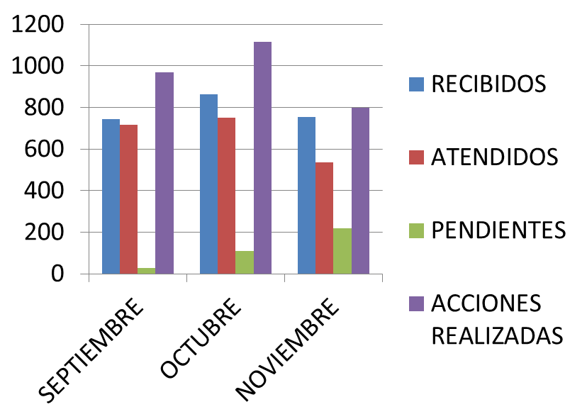

 |  |  |  |  |  |  |  |  | SEP | OCT | NOV
 |  |  |  |  |  |  |  |  | 743 | 862 | 754

 |  |  |  |  |  |  |  |  | 715 | 751 | 537

 |  |  |  |  |  |  |  |  | 28 | 111 | 217

 |  |  |  |  |  |  |  |  | 969 | 1115 | 798

SE CUENTA CON 11 CUADRILLAS EN ATENCION DE REPORTES DE LUNES A VIERNES
Y UNA CUADRILLA ESPECIAL DE FINES DE SEMANA PARA REPORTES Y EVENTOS ESPECIALES
TURNOS: MATUTINO, VESPERTINO Y NOCTURNO CON UN TIEMPO DE ATENCION DE 5 A 7 DÍAS

MENSUAL DICIEMBRE
DIRECCIÓN DE ALUMBRADO PÚBLICO
INFORME QUINCENAL

MES |  |  | DEL | AL | AÑO | RECIBIDOS |  | ATENDIDOS |  |  | PENDIENTES
02 AL 13 DICIEMBRE 2019 |  |  |  |  |  | 353 |  | 240 |  |  | 113

 |  | ACCIONES REALIZADAS

ACCIONES |  |  |  |  |  | TOTAL GRAL | ACCIONES |  |  |  |  |  | TOTAL GRAL
Cambio de Luminaria |  |  |  |  |  | 14 | Luminaria Reparada |  |  |  |  |  | 179
Cambio de Poste |  |  |  |  |  |  | Reinstalacion de luminaria
Circuito Reparado |  |  |  |  |  | 44 | Reparacion de Reflector
Circuito Restablecido |  |  |  |  |  |  | Retiro de la Base del Poste
Excavacion de Cepas e Instalacion de Anclas |  |  |  |  |  |  | Retiro de Poste (Concreto)
Instalacion de Adornos Patrios |  |  |  |  |  |  | Retiro de Poste (Metalico)
Instalacion de Luminarias |  |  |  |  |  |  | Retiro de Reflector o Luminaria
Instalacion de Poste |  |  |  |  |  | 5 | Se encontro Funcionando Normal |  |  |  |  |  | 10
Instalacion de Reflector (Provicional) |  |  |  |  |  |  | Se Recogio Luminaria Caida
Instalacion de Reflectores |  |  |  |  |  | 2 | Servicio |  |  |  |  |  | 57
 |  |  |  |  |  |  | Otros (tendido de linea) |  |  |  |  |  | 1
 |  |  |  |  |  |  | Total Servicios |  |  |  |  |  | 312
 | Los servicios realizados consisten en el apoyo a diversas dependencias y atención de reportes
ORIGEN DE REPORTES |  |  |  |  |  |  |  | COLONIAS DE MAYOR INCIDENCIA
VIA TELEFONICA |  |  |  |  |  | 215 | CENTRO TLAQUEPAQUE |  |  |  |  |  | 21
OFICIO |  |  |  |  |  | 21 | HUERTAS |  |  |  |  |  | 15
PLATAFORMA CIUDADANA |  |  |  |  |  | 66 | NUEVA SANTA MARIA |  |  |  |  |  | 14
CORREO ELECTRONICO |  |  |  |  |  | 1 | SAN PEDRITO |  |  |  |  |  | 13
CORRECTIVO INTERNO |  |  |  |  |  | 62 | EL VERGEL |  |  |  |  |  | 13
OTRO |  |  |  |  |  |  | EL CERRITO |  |  |  |  |  | 10
CIRCUITOS REICIDENTES
CALLE |  |  |  | COLONIA
ISLA GOMERA |  |  |  | EL SAUZ
VALLE DE LA MISION |  |  |  | VALLE VERDE

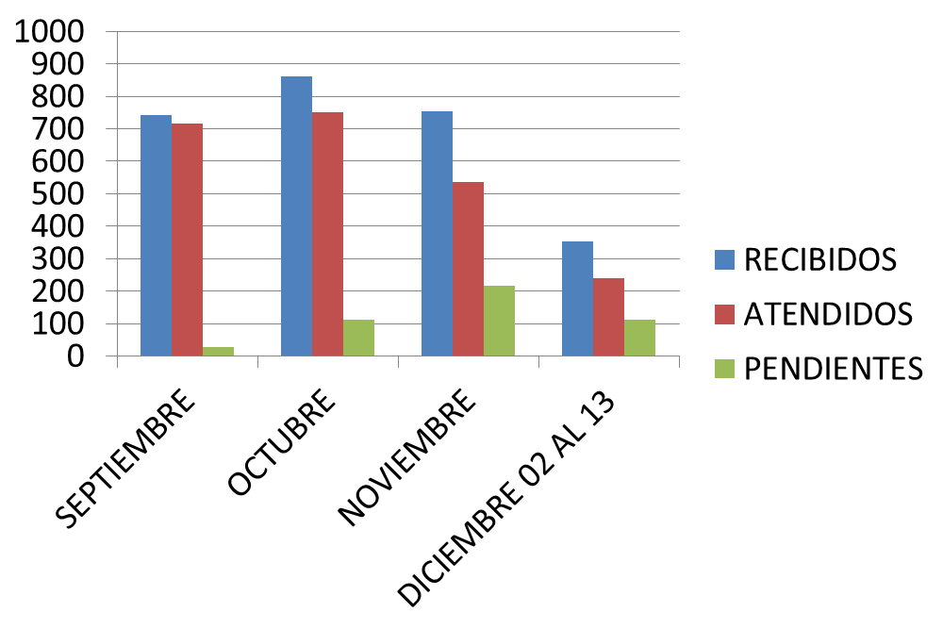

 |  |  |  |  |  |  |  |  | SEP | OCT | NOV | DIC 02 AL 13
 |  |  |  |  |  |  |  |  | 743 | 862 | 754 | 353

 |  |  |  |  |  |  |  |  | 715 | 751 | 537 | 240

 |  |  |  |  |  |  |  |  | 28 | 111 | 217 | 113

 |  |  |  |  |  |  |  |  | 969 | 1115 | 798 | 312

SE CUENTA CON 11 CUADRILLAS EN ATENCION DE REPORTES DE LUNES A VIERNES
Y UNA CUADRILLA ESPECIAL DE FINES DE SEMANA PARA REPORTES Y EVENTOS ESPECIALES
TURNOS: MATUTINO, VESPERTINO Y NOCTURNO CON UN TIEMPO DE ATENCION DE 5 A 7 DÍAS

01 AL 14 ENERO 2020
DIRECCIÓN DE ALUMBRADO PÚBLICO
INFORME QUINCENAL

MES |  |  | DEL | AL | AÑO | RECIBIDOS |  | ATENDIDOS |  |  | PENDIENTES
01 AL 14 ENERO 2020 |  |  |  |  |  | 271 |  | 152 |  |  | 119

 |  | ACCIONES REALIZADAS

ACCIONES |  |  |  |  |  | TOTAL GRAL | ACCIONES |  |  |  |  |  |  | TOTAL GRAL
Cambio de Luminaria |  |  |  |  |  | 4 | Luminaria Reparada |  |  |  |  |  |  | 91
Cambio de Poste |  |  |  |  |  |  | Reinstalacion de luminaria
Circuito Reparado |  |  |  |  |  | 47 | Reparacion de Reflector
Circuito Restablecido |  |  |  |  |  |  | Retiro de la Base del Poste
Excavacion de Cepas e Instalacion de Anclas |  |  |  |  |  |  | Retiro de Poste (Concreto)
Instalacion de Adornos Patrios |  |  |  |  |  |  | Retiro de Poste (Metalico)
Instalacion de Luminarias |  |  |  |  |  | 8 | Retiro de Reflector o Luminaria
Instalacion de Poste |  |  |  |  |  |  | Se encontro Funcionando Normal |  |  |  |  |  |  | 3
Instalacion de Reflector (Provicional) |  |  |  |  |  |  | Se Recogio Luminaria Caida
Instalacion de Reflectores |  |  |  |  |  |  | Servicio |  |  |  |  |  |  | 25
 |  |  |  |  |  |  | Otros (tendido de linea)
 |  |  |  |  |  |  | Total Servicios |  |  |  |  |  |  | 178
 | Los servicios realizados consisten en el apoyo a diversas dependencias y atención de reportes
ORIGEN DE REPORTES |  |  |  |  |  |  |  | COLONIAS DE MAYOR INCIDENCIA
VIA TELEFONICA |  |  |  |  |  | 176 | CENTRO TLAQUEPAQUE
OFICIO |  |  |  |  |  | 18 | LOMAS DEL CUATRO
PLATAFORMA CIUDADANA |  |  |  |  |  | 45 | HUERTAS
CORREO ELECTRONICO |  |  |  |  |  | 0 | FCO. SILVA ROMERO
CORRECTIVO INTERNO |  |  |  |  |  | 29 | EL VERGEL
OTRO |  | (SUPERVICION AREA TECNICA) |  |  |  | 2
CIRCUITOS REICIDENTES
CALLE |  |  |  | COLONIA
 |  | 0

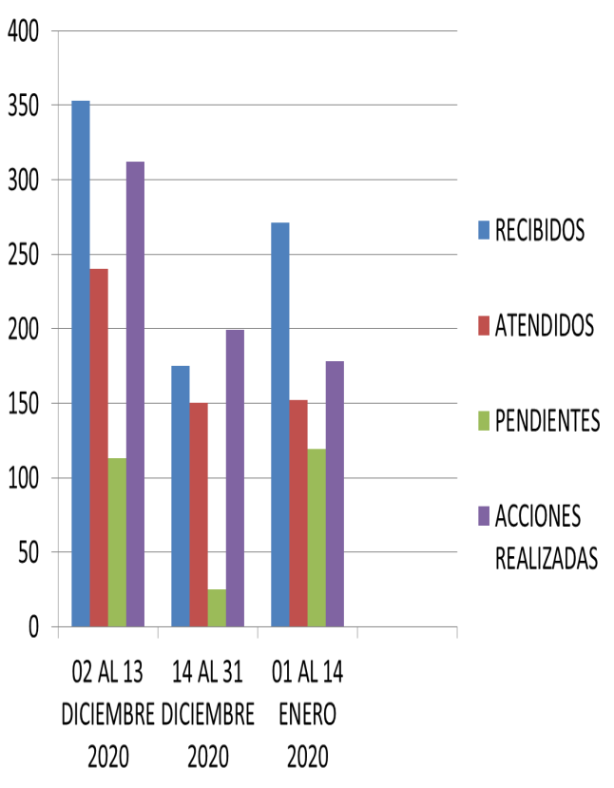

 |  |  |  |  |  |  |  |  | SEP | OCT | NOV | DIC 02 AL 13 | 14 AL 31 DIC 2019 | 01 AL 14 ENE 2020
 |  |  |  |  |  |  |  | R | 743 | 862 | 754 | 353 | 175 | 271

 |  |  |  |  |  |  |  | A | 715 | 751 | 537 | 240 | 150 | 152

 |  |  |  |  |  |  |  | P | 28 | 111 | 217 | 113 | 25 | 119

 |  |  |  |  |  |  |  | AR | 969 | 1115 | 798 | 312 | 199 | 178

SE CUENTA CON 11 CUADRILLAS EN ATENCION DE REPORTES DE LUNES A VIERNES
Y UNA CUADRILLA ESPECIAL DE FINES DE SEMANA PARA REPORTES Y EVENTOS ESPECIALES
TURNOS: MATUTINO, VESPERTINO Y NOCTURNO CON UN TIEMPO DE ATENCION DE 5 A 7 DÍAS

15 AL 31 ENERO 2020
DIRECCIÓN DE ALUMBRADO PÚBLICO
INFORME QUINCENAL

MES |  |  | DEL | AL | AÑO | RECIBIDOS |  | ATENDIDOS |  |  | PENDIENTES
15 AL 31 DE ENERO 2020 |  |  |  |  |  | 440 |  | 313 |  |  | 126

 |  | ACCIONES REALIZADAS

ACCIONES |  |  |  |  |  | TOTAL GRAL | ACCIONES |  |  |  |  | TOTAL GRAL
Cambio de Luminaria |  |  |  |  |  |  | Luminaria Reparada |  |  |  |  | 281
Cambio de Poste |  |  |  |  |  |  | Reinstalacion de luminaria
Circuito Reparado |  |  |  |  |  | 46 | Reparacion de Reflector
Circuito Restablecido |  |  |  |  |  |  | Retiro de la Base del Poste
Excavacion de Cepas e Instalacion de Anclas |  |  |  |  |  |  | Retiro de Poste (Concreto)
Instalacion de Adornos Patrios |  |  |  |  |  |  | Retiro de Poste (Metalico)
Instalacion de Luminarias |  |  |  |  |  | 13 | Retiro de Reflector o Luminaria
Instalacion de Poste |  |  |  |  |  | 1 | Se encontro Funcionando Normal |  |  |  |  | 8
Instalacion de Reflector (Provicional) |  |  |  |  |  | 3 | Se Recogio Luminaria Caida
Instalacion de Reflectores |  |  |  |  |  |  | Servicio |  |  |  |  | 69
 |  |  |  |  |  |  | Otros (tendido de linea) |  |  |  |  | 3
 |  |  |  |  |  |  | Total Servicios |  |  |  |  | 424
 | Los servicios realizados consisten en el apoyo a diversas dependencias y atención de reportes
ORIGEN DE REPORTES |  |  |  |  |  |  |  | COLONIAS DE MAYOR INCIDENCIA
VIA TELEFONICA |  |  |  |  |  | 258 | SAN PEDRITO
OFICIO |  |  |  |  |  | 22 | LAS JUNTAS
PLATAFORMA CIUDADANA |  |  |  |  |  | 92 | LAS HUERTAS
CORREO ELECTRONICO |  |  |  |  |  | 1 | FRACCIONAMIENTO REVOLUCION
CORRECTIVO INTERNO |  |  |  |  |  | 64 | LA GIGANTERA
OTRO |  | (SUPERVICION AREA TECNICA) |  |  |  |  | EL TAPATIO
CIRCUITOS REICIDENTES
CALLE |  |  |  | COLONIA
PROL. GOB. CURIEL |  |  |  | GPE. EJIDAL
CEDROS |  |  |  | EL ZALATE
ABASOLO |  |  |  | LOS PUESTOS
INDEPENDENCIA |  |  |  | CENTRO TLAQ.

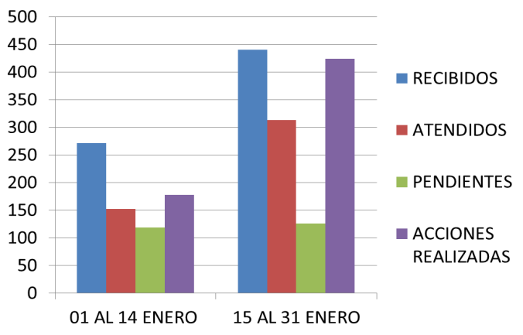
 |  |  |  |  |  |  |  |  | 01 AL 14 ENE 2020 | 15 AL 31 ENE 2020
 |  |  |  |  |  |  |  | R | 271 | 440

 |  |  |  |  |  |  |  | A | 152 | 313

 |  |  |  |  |  |  |  | P | 119 | 126

 |  |  |  |  |  |  |  | AR | 178 | 424

SE CUENTA CON 11 CUADRILLAS EN ATENCION DE REPORTES DE LUNES A VIERNES
Y UNA CUADRILLA ESPECIAL DE FINES DE SEMANA PARA REPORTES Y EVENTOS ESPECIALES
TURNOS: MATUTINO, VESPERTINO Y NOCTURNO CON UN TIEMPO DE ATENCION DE 5 A 7 DÍAS

01 AL 14 FEB 20
DIRECCIÓN DE ALUMBRADO PÚBLICO
INFORME QUINCENAL

MES |  |  | DEL | AL | AÑO | RECIBIDOS |  | ATENDIDOS |  |  | PENDIENTES
01 AL 14 DE FEBRERO 2020 |  |  |  |  |  | 366 |  | 221 |  |  | 145

 |  | ACCIONES REALIZADAS

ACCIONES |  |  |  |  |  | TOTAL GRAL | ACCIONES |  |  |  |  | TOTAL GRAL
Cambio de Luminaria |  |  |  |  |  | 10 | Luminaria Reparada |  |  |  |  | 186
Cambio de Poste |  |  |  |  |  |  | Reinstalacion de luminaria |  |  |  |  | 2
Circuito Reparado |  |  |  |  |  | 49 | Reparacion de Reflector
Circuito Restablecido |  |  |  |  |  |  | Retiro de la Base del Poste
Excavacion de Cepas e Instalacion de Anclas |  |  |  |  |  | 4 | Retiro de Poste (Concreto)
Instalacion de Adornos Patrios |  |  |  |  |  |  | Retiro de Poste (Metalico)
Instalacion de Luminarias |  |  |  |  |  | 31 | Retiro de Reflector o Luminaria
Instalacion de Poste |  |  |  |  |  | 12 | Se encontro Funcionando Normal |  |  |  |  | 1
Instalacion de Reflector (Provicional) |  |  |  |  |  | 1 | Se Recogio Luminaria Caida
Instalacion de Reflectores |  |  |  |  |  |  | Servicio |  |  |  |  | 68
 |  |  |  |  |  |  | Otros (tendido de linea)
 |  |  |  |  |  |  | Total Servicios |  |  |  |  | 364
 | Los servicios realizados consisten en el apoyo a diversas dependencias y atención de reportes
ORIGEN DE REPORTES |  |  |  |  |  |  |  | COLONIAS DE MAYOR INCIDENCIA
VIA TELEFONICA |  |  |  |  |  | 202 | LAS HUERTAS
OFICIO |  |  |  |  |  | 22 | CAMICHINES
PLATAFORMA CIUDADANA |  |  |  |  |  | 42 | ARTESANOS
CORREO ELECTRONICO |  |  |  |  |  |  | TLAQUEPAQUE CENTRO
CORRECTIVO INTERNO |  |  |  |  |  | 78 | FRACCIONAMIENTO REVOLUCION
OTRO |  | (SUPERVICION AREA TECNICA) |  |  |  |  | SAN MARTIN DE LAS FLORES DE ABAJO
CIRCUITOS REICIDENTES
CALLE |  |  |  | COLONIA
AV. TABACHINES |  |  |  | LOMA BONITA EJIDAL
PRIV. DEMOCRACIA |  |  |  | BARRIOS UNIDOS
PRIV. VIVIENDA DIGNA |  |  |  | BARRIOS UNIDOS
COLONOS |  |  |  | LOMAS DEL TAPATIO
REAL DE LOS EBANOS |  |  |  | CAMICHINES

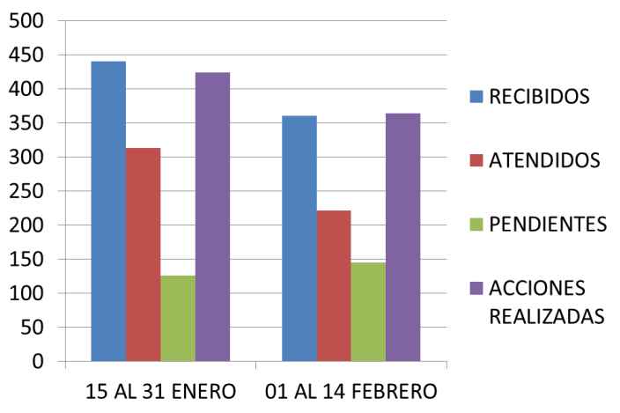
 |  |  |  |  |  |  |  |  | 15 AL 31 ENERO 2020 | 01 AL 14 FEBRERO 2020
 |  |  |  |  |  |  |  | R | 440 | 360

 |  |  |  |  |  |  |  | A | 313 | 221

 |  |  |  |  |  |  |  | P | 126 | 145

 |  |  |  |  |  |  |  | AR | 424 | 364

SE CUENTA CON 11 CUADRILLAS EN ATENCION DE REPORTES DE LUNES A VIERNES
Y UNA CUADRILLA ESPECIAL DE FINES DE SEMANA PARA REPORTES Y EVENTOS ESPECIALES
TURNOS: MATUTINO, VESPERTINO Y NOCTURNO CON UN TIEMPO DE ATENCION DE 5 A 7 DÍAS

15 AL 28 FEB
DIRECCIÓN DE ALUMBRADO PÚBLICO
INFORME QUINCENAL

MES |  |  | DEL | AL | AÑO | RECIBIDOS |  | ATENDIDOS |  |  | PENDIENTES
15 AL 28 FEBRERO 2020 |  |  |  |  |  | 343 |  | 221 |  |  | 122

 |  | ACCIONES REALIZADAS

ACCIONES |  |  |  |  |  | TOTAL GRAL | ACCIONES |  |  |  |  | TOTAL GRAL
Cambio de Luminaria |  |  |  |  |  | 19 | Luminaria Reparada |  |  |  |  | 232
Cambio de Poste |  |  |  |  |  |  | Reinstalacion de luminaria |  |  |  |  | 1
Circuito Reparado |  |  |  |  |  | 28 | Reparacion de Reflector
Circuito Restablecido |  |  |  |  |  |  | Retiro de la Base del Poste
Excavacion de Cepas e Instalacion de Anclas |  |  |  |  |  | 4 | Retiro de Poste (Concreto)
Instalacion de Adornos Patrios |  |  |  |  |  |  | Retiro de Poste (Metalico)
Instalacion de Luminarias |  |  |  |  |  | 54 | Retiro de Reflector o Luminaria
Instalacion de Poste |  |  |  |  |  |  | Se encontro Funcionando Normal |  |  |  |  | 3
Instalacion de Reflector (Provicional) |  |  |  |  |  |  | Se Recogio Luminaria Caida
Instalacion de Reflectores |  |  |  |  |  |  | Servicio |  |  |  |  | 74
 |  |  |  |  |  |  | Otros (tendido de linea)
 |  |  |  |  |  |  | Total Servicios |  |  |  |  | 415
 | Los servicios realizados consisten en el apoyo a diversas dependencias y atención de reportes
ORIGEN DE REPORTES |  |  |  |  |  |  |  | COLONIAS DE MAYOR INCIDENCIA
VIA TELEFONICA |  |  |  |  |  | 196 | ARTESANOS
OFICIO |  |  |  |  |  | 18 | CAMICHINES
PLATAFORMA CIUDADANA |  |  |  |  |  | 62 | CENTRO TLAQUEPAQUE
CORREO ELECTRONICO |  |  |  |  |  |  | EL TAPATIO
CORRECTIVO INTERNO |  |  |  |  |  | 68 | EL VERGEL
OTRO |  | (SUPERVICION AREA TECNICA) |  |  |  |  | FRACCIONAMIENTO REVOLUCION
CIRCUITOS REICIDENTES
CALLE |  |  |  | COLONIA
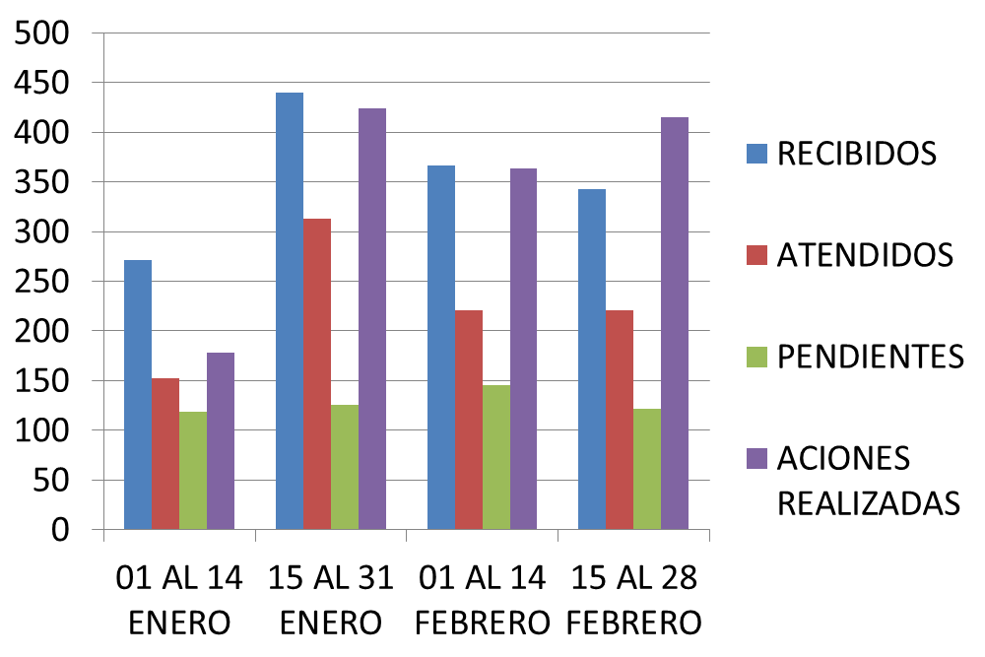
SAN MIGUEL |  |  |  | LAS JUNTAS
EJIDO |  |  |  | LAS HUERTAS
FCO. SILVA ROMERO |  |  |  | FCO. SILVA ROMERO
FCO. VILLA |  |  |  | LAS LIEBRES
PROL. ALVAREZ DEL CASTILLO |  |  |  | EL CERRITO
LIBERTAD |  |  |  | LA DURAZNERA
VIA A COLIMA |  |  |  | ARTESANOS
MARTIRES E CHICAGO |  |  |  | FCO. SILVA ROMERO
RIO TUXPAN |  |  |  | EL VERGEL
RIO PANAMA |  |  |  | EL VERGEL
REAL DE LOS AHUHUETES |  |  |  | CAMICHINES

 |  |  |  |  | 01 AL 14 ENERO |  | 15 AL 31 ENERO |  | 01 AL 14 FEBRERO | 15 AL 28 FEBRERO
 |  |  |  | R | 271 |  | 440 |  | 366 | 343

 |  |  |  | A | 152 |  | 313 |  | 221 | 221

 |  |  |  | P | 119 |  | 126 |  | 145 | 122

 |  |  |  | AR | 178 |  | 424 |  | 364 | 415

01 AL 28 FEBRERO
DIRECCIÓN DE ALUMBRADO PÚBLICO
INFORME MENSUAL

MES |  |  | DEL | AL | AÑO | RECIBIDOS |  | ATENDIDOS |  | PENDIENTES
01 AL 28 FEBRERO 2020 |  |  |  |  |  | 709 |  | 442 |  | 267

 |  | ACCIONES REALIZADAS

ACCIONES |  |  |  |  |  | TOTAL GRAL | ACCIONES |  |  |  | TOTAL GRAL
Cambio de Luminaria |  |  |  |  |  | 29 | Luminaria Reparada |  |  |  | 418
Cambio de Poste |  |  |  |  |  |  | Reinstalacion de luminaria |  |  |  | 3
Circuito Reparado |  |  |  |  |  | 77 | Reparacion de Reflector
Circuito Restablecido |  |  |  |  |  |  | Retiro de la Base del Poste
Excavacion de Cepas e Instalacion de Anclas |  |  |  |  |  | 8 | Retiro de Poste (Concreto)
Instalacion de Adornos Patrios |  |  |  |  |  |  | Retiro de Poste (Metalico)
Instalacion de Luminarias |  |  |  |  |  | 85 | Retiro de Reflector o Luminaria
Instalacion de Poste |  |  |  |  |  | 12 | Se encontro Funcionando Normal |  |  |  | 4
Instalacion de Reflector (Provicional) |  |  |  |  |  | 1 | Se Recogio Luminaria Caida
Instalacion de Reflectores |  |  |  |  |  |  | Servicio |  |  |  | 144
 |  |  |  |  |  |  | Otros (tendido de linea)
 |  |  |  |  |  |  | Total Servicios |  |  |  | 781
 | Los servicios realizados consisten en el apoyo a diversas dependencias y atención de reportes
ORIGEN DE REPORTES |  |  |  |  |  |  |  | COLONIAS DE MAYOR INCIDENCIA
VIA TELEFONICA |  |  |  |  |  | 398 | ARTESANOS |  |  | LAS HUERTAS
OFICIO |  |  |  |  |  | 40 | CAMICHINES |  |  | SAN MARTIN DE LAS F.
PLATAFORMA CIUDADANA |  |  |  |  |  | 104 | CENTRO TLAQUEPAQUE
CORREO ELECTRONICO |  |  |  |  |  |  | EL TAPATIO
CORRECTIVO INTERNO |  |  |  |  |  | 146 | EL VERGEL
OTRO |  | (SUPERVICION AREA TECNICA) |  |  |  |  | FRACCIONAMIENTO REVOLUCION
CIRCUITOS REICIDENTES
CALLE |  |  |  | COLONIA
SAN MIGUEL |  |  |  | LAS JUNTAS
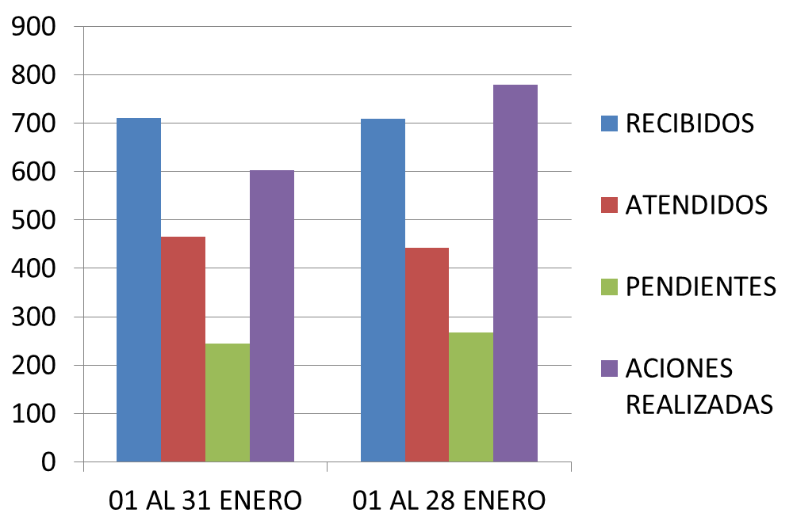
EJIDO |  |  |  | LAS HUERTAS
FCO. SILVA ROMERO |  |  |  | FCO. SILVA ROMERO
FCO. VILLA |  |  |  | LAS LIEBRES
PROL. ALVAREZ DEL CASTILLO |  |  |  | EL CERRITO
LIBERTAD |  |  |  | LA DURAZNERA
VIA A COLIMA |  |  |  | ARTESANOS
MARTIRES E CHICAGO |  |  |  | FCO. SILVA ROMERO
RIO TUXPAN |  |  |  | EL VERGEL
RIO PANAMA |  |  |  | EL VERGEL
REAL DE LOS AHUHUETES |  |  |  | CAMICHINES
AV. TABACHINES |  |  |  | LOMA BONITA EJIDAL
PRIV. DEMOCRACIA |  |  |  | BARRIOS UNIDOS
PRIV. VIVIENDA DIGNA |  |  |  | BARRIOS UNIDOS

 |  |  |  |  |  |  | ENERO |  | FEBRERO
 |  |  |  |  |  | R | 711 |  | 709
 |  |  |  |  |  | A | 465 |  | 442
 |  |  |  |  |  | P | 245 |  | 267
 |  |  |  |  |  | AR | 602 |  | 415

01 AL 13 MARZO
DIRECCIÓN DE ALUMBRADO PÚBLICO
INFORME QUINCENAL

MES |  |  | DEL | AL | AÑO | RECIBIDOS |  | ATENDIDOS |  |  |  | PENDIENTES
01 AL 13 Marzo 2020 |  |  |  |  |  | 351 |  | 227 |  |  |  | 124

 |  | ACCIONES REALIZADAS

ACCIONES |  |  |  |  |  | TOTAL GRAL | ACCIONES |  |  |  |  |  | TOTAL GRAL
Cambio de Luminaria |  |  |  |  |  | 10 | Luminaria Reparada |  |  |  |  |  | 210
Cambio de Poste |  |  |  |  |  |  | Reinstalacion de luminaria
Circuito Reparado |  |  |  |  |  | 37 | Reparacion de Reflector
Circuito Restablecido |  |  |  |  |  |  | Retiro de la Base del Poste
Excavacion de Cepas e Instalacion de Anclas |  |  |  |  |  | 3 | Retiro de Poste (Concreto)
Instalacion de Adornos Patrios |  |  |  |  |  |  | Retiro de Poste (Metalico)
Instalacion de Luminarias |  |  |  |  |  | 15 | Retiro de Reflector o Luminaria
Instalacion de Poste |  |  |  |  |  |  | Se encontro Funcionando Normal |  |  |  |  |  | 3
Instalacion de Reflector (Provicional) |  |  |  |  |  |  | Se Recogio Luminaria Caida |  |  |  |  |  | 51
Instalacion de Reflectores |  |  |  |  |  |  | Servicio
 |  |  |  |  |  |  | Otros (tendido de linea) |  |  |  |  |  | 1
 |  |  |  |  |  |  | Total Servicios |  |  |  |  |  | 330
 | Los servicios realizados consisten en el apoyo a diversas dependencias y atención de reportes
ORIGEN DE REPORTES |  |  |  |  |  |  |  | COLONIAS DE MAYOR INCIDENCIA
VIA TELEFONICA |  |  |  |  |  | 203 | ARBOLEDAS DE SAN MATIN |  |  |  |  | LAS JUNTAS
OFICIO |  |  |  |  |  | 28 | LAS HUERTAS
PLATAFORMA CIUDADANA |  |  |  |  |  | 59 | NVA. SANTA MARIA
CORREO ELECTRONICO |  |  |  |  |  | 2 | EL VERGEL
CORRECTIVO INTERNO |  |  |  |  |  | 60 | EL TAPATIO
OTRO |  | (SUPERVICION AREA TECNICA) |  |  |  | 2 | CENTRO TLAQUEPAQUE
CIRCUITOS REICIDENTES
CALLE |  |  |  | COLONIA
GIGANTES |  |  |  | POTRERO EL SAUZ
GRECIA |  |  |  | LAS VEGAS
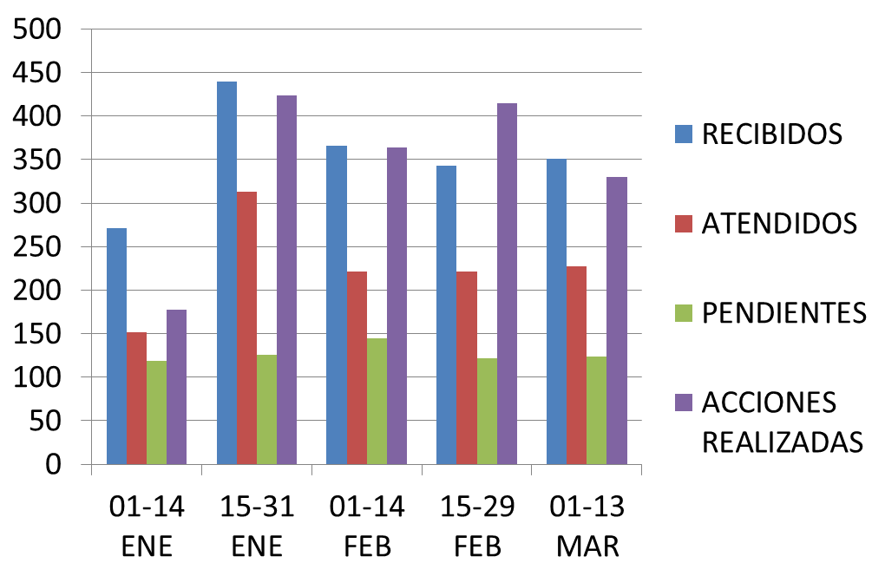

 |  |  |  |  | RECIBIDOS | 271 | 440 |  | 366 | 343 | 351
 |  |  |  |  | ATENDIDOS | 152 | 313 |  | 221 | 221 | 227
 |  |  |  |  | PENDIENTES | 119 | 126 |  | 145 | 122 | 124
 |  |  |  |  | ACCIONES R. | 178 | 424 |  | 364 | 415 | 330

01 AL 31 MARZO 20
DIRECCIÓN DE ALUMBRADO PÚBLICO
INFORME MENSUAL

MES |  |  | DEL | AL | AÑO | RECIBIDOS |  | ATENDIDOS |  |  | PENDIENTES
01 AL 31 DE MARZO 2020 |  |  |  |  |  | 590 |  | 541 |  |  | 49

 |  | ACCIONES REALIZADAS

ACCIONES |  |  |  |  |  | TOTAL GRAL | ACCIONES |  |  |  |  |  | TOTAL GRAL
Cambio de Luminaria |  |  |  |  |  | 22 | Luminaria Reparada |  |  |  |  |  | 452
Cambio de Poste |  |  |  |  |  |  | Reinstalacion de luminaria |  |  |  |  |  | 3
Circuito Reparado |  |  |  |  |  | 93 | Reparacion de Reflector
Circuito Restablecido |  |  |  |  |  |  | Retiro de la Base del Poste
Excavacion de Cepas e Instalacion de Anclas |  |  |  |  |  | 3 | Retiro de Poste (Concreto)
Instalacion de Adornos Patrios |  |  |  |  |  |  | Retiro de Poste (Metalico) |  |  |  |  |  | 1
Instalacion de Luminarias |  |  |  |  |  | 30 | Retiro de Reflector o Luminaria
Instalacion de Poste |  |  |  |  |  | 3 | Se encontro Funcionando Normal |  |  |  |  |  | 11
Instalacion de Reflector (Provicional) |  |  |  |  |  | 1 | Se Recogio Luminaria Caida
Instalacion de Reflectores |  |  |  |  |  |  | Servicio |  |  |  |  |  | 109
 |  |  |  |  |  |  | Otros (tendido de linea)
 |  |  |  |  |  |  | Total Servicios |  |  |  |  |  | 728
 | Los servicios realizados consisten en el apoyo a diversas dependencias y atención de reportes
ORIGEN DE REPORTES |  |  |  |  |  |  |  | COLONIAS DE MAYOR INCIDENCIA
VIA TELEFONICA |  |  |  |  |  | 352 | EL TAPATIO |  |  |  | SANTA ANITA
OFICIO |  |  |  |  |  | 38 | EL VERGEL |  |  |  | SAN MARTIN DE LAS F.
PLATAFORMA CIUDADANA |  |  |  |  |  | 81 | SAN PEDRITO |  |  |  |  | CENTRO TLAQ.
CORREO ELECTRONICO |  |  |  |  |  | 2 | LAS HUERTAS
CORRECTIVO INTERNO |  |  |  |  |  | 112 | LAS JUNTAS
OTRO |  | (SUPERVICION AREA TECNICA) |  |  |  | 2 | NUEVA SANTA MARIA
CIRCUITOS REICIDENTES
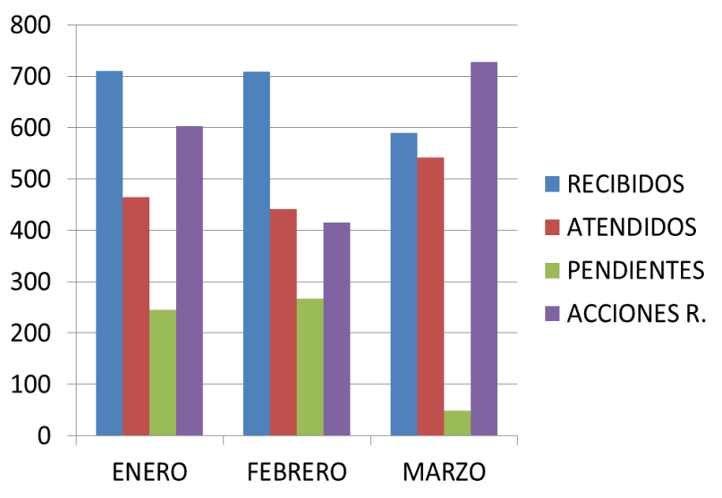
CALLE |  |  |  | COLONIA
GIGANTES |  |  |  | POTRERO EL SAUZ
GRECIA |  |  |  | LAS VEGAS
PRIV. INDIGENAS |  |  |  | LA DURAZNERA
BAHIA DE T. SANTOS |  |  |  | PARQUES STA. MARIA
MARTIRES E CHICAGO |  |  |  | FCO. SILVA ROMERO
TAMIAHUA |  |  |  | LOMAS DE SAN PEDRITO
SAN MIGUEL ARCANGEL |  |  |  | LOMAS DE SAN MIGUEL
12 DE OCTUIBRE |  |  |  | FCO. I MADERO

 |  |  |  |  |  |  | ENERO |  | FEBRERO | MARZO
 |  |  |  |  |  | R | 711 |  | 709 | 590
 |  |  |  |  |  | A | 465 |  | 442 | 541
 |  |  |  |  |  | P | 245 |  | 267 | 49
 |  |  |  |  |  | AR | 602 |  | 415 | 728

01 AL 30 ABRIL 20
DIRECCIÓN DE ALUMBRADO PÚBLICO
INFORME MENSUAL

MES |  |  | DEL | AL | AÑO | RECIBIDOS |  | ATENDIDOS |  |  | PENDIENTES
01 AL 30 DE ABRIL 2020 |  |  |  |  |  | 347 |  | 265 |  |  | 82

 |  | ACCIONES REALIZADAS

ACCIONES |  |  |  |  |  | TOTAL GRAL | ACCIONES |  |  |  |  |  | TOTAL GRAL
Cambio de Luminaria |  |  |  |  |  | 5 | Luminaria Reparada |  |  |  |  |  | 293
Cambio de Poste |  |  |  |  |  |  | Reinstalacion de luminaria
Circuito Reparado |  |  |  |  |  | 78 | Reparacion de Reflector |  |  |  |  |  | 1
Circuito Restablecido |  |  |  |  |  |  | Retiro de la Base del Poste
Excavacion de Cepas e Instalacion de Anclas |  |  |  |  |  |  | Retiro de Poste (Concreto)
Instalacion de Adornos Patrios |  |  |  |  |  |  | Retiro de Poste (Metalico)
Instalacion de Luminarias |  |  |  |  |  | 16 | Retiro de Reflector o Luminaria
Instalacion de Poste |  |  |  |  |  |  | Se encontro Funcionando Normal |  |  |  |  |  | 13
Instalacion de Reflector (Provicional) |  |  |  |  |  |  | Se Recogio Luminaria Caida
Instalacion de Reflectores |  |  |  |  |  |  | Servicio |  |  |  |  |  | 75
 |  |  |  |  |  |  | Otros (tendido de linea)
 |  |  |  |  |  |  | Total Servicios |  |  |  |  |  | 481
 | Los servicios realizados consisten en el apoyo a diversas dependencias y atención de reportes
ORIGEN DE REPORTES |  |  |  |  |  |  |  | COLONIAS DE MAYOR INCIDENCIA
VIA TELEFONICA |  |  |  |  |  | 256 | LAS HUERTAS
OFICIO |  |  |  |  |  | 2 | FRACC. REVOLUCION
PLATAFORMA CIUDADANA |  |  |  |  |  | 14 | ZONA CENTRO
CORRECTIVO INTERNO |  |  |  |  |  | 59 | BALCONES DE SANTA MARIA
OTRO (SUPERVICION AREA TECNICA)

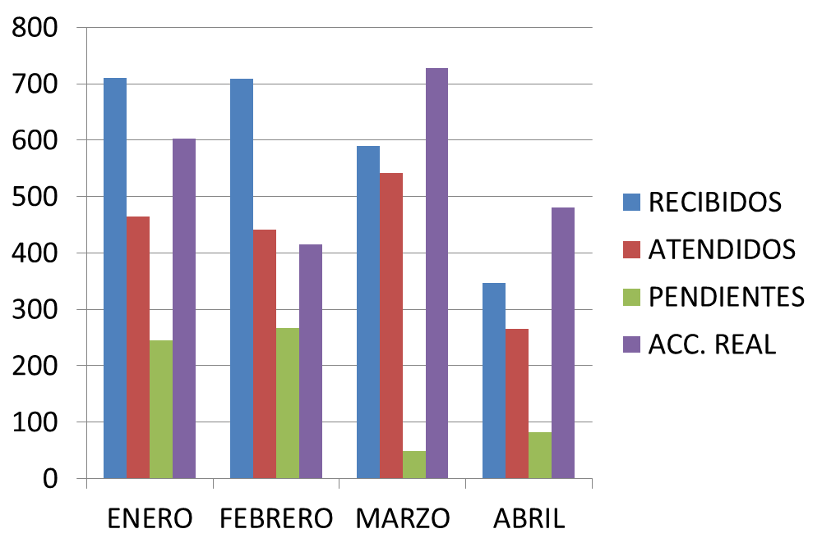
CIRCUITOS REICIDENTES
CALLE |  |  |  | COLONIA
CDA. STA. MARIA |  |  |  | BALCONES STA. MARIA
PRIV. ENRIQUE ALVAREZ DEL CASTILLO |  |  |  |  |  | HUERTAS

 |  |  |  |  |  |  | ENERO |  | FEBRERO | MARZO |  | ABRIL
 |  |  |  |  |  | R | 711 |  | 709 | 590 |  | 347
 |  |  |  |  |  | A | 465 |  | 442 | 541 |  | 265
 |  |  |  |  |  | P | 245 |  | 267 | 49 |  | 82
 |  |  |  |  |  | AR | 602 |  | 415 | 728 |  | 481

01 AL 31 MAYO
DIRECCIÓN DE ALUMBRADO PÚBLICO
INFORME MENSUAL

MES |  |  | DEL | AL | AÑO | RECIBIDOS |  | ATENDIDOS |  |  | PENDIENTES
01 AL 31 DE MAYO 2020 |  |  |  |  |  | 615 |  | 478 |  |  | 137

 |  | ACCIONES REALIZADAS

ACCIONES |  |  |  |  |  | TOTAL GRAL | ACCIONES |  |  |  |  |  | TOTAL GRAL
Cambio de Luminaria |  |  |  |  |  | 6 | Luminaria Reparada |  |  |  |  |  | 362
Cambio de Poste |  |  |  |  |  |  | Reinstalacion de luminaria
Circuito Reparado |  |  |  |  |  | 117 | Reparacion de Reflector
Circuito Restablecido |  |  |  |  |  |  | Retiro de la Base del Poste
Excavacion de Cepas e Instalacion de Anclas |  |  |  |  |  |  | Retiro de Poste (Concreto)
Instalacion de Adornos Patrios |  |  |  |  |  |  | Retiro de Poste (Metalico)
Instalacion de Luminarias |  |  |  |  |  | 7 | Retiro de Reflector o Luminaria
Instalacion de Poste |  |  |  |  |  | 1 | Se encontro Funcionando Normal |  |  |  |  |  | 9
Instalacion de Reflector (Provicional) |  |  |  |  |  |  | Se Recogio Luminaria Caida
Instalacion de Reflectores |  |  |  |  |  |  | Servicio |  |  |  |  |  | 83
 |  |  |  |  |  |  | Otros (tendido de linea)
 |  |  |  |  |  |  | Total Servicios |  |  |  |  |  | 585
 | Los servicios realizados consisten en el apoyo a diversas dependencias y atención de reportes
ORIGEN DE REPORTES |  |  |  |  |  |  | COLONIAS DE MAYOR INCIDENCIA
VIA TELEFONICA |  |  |  |  |  | 458 | SAN PEDRITO
OFICIO |  |  |  |  |  | 10 | SRA. MARIA TEQUEPEXPAN
PLATAFORMA CIUDADANA |  |  |  |  |  | 64 | FRACCIONAMIENTO REVOLUCION
CORRECTIVO INTERNO |  |  |  |  |  | 66 | EL VERGEL
OTRO (SUPERVICION AREA TECNICA) |  |  |  |  |  | 7 | CENTRO TLAQUEPAQUE

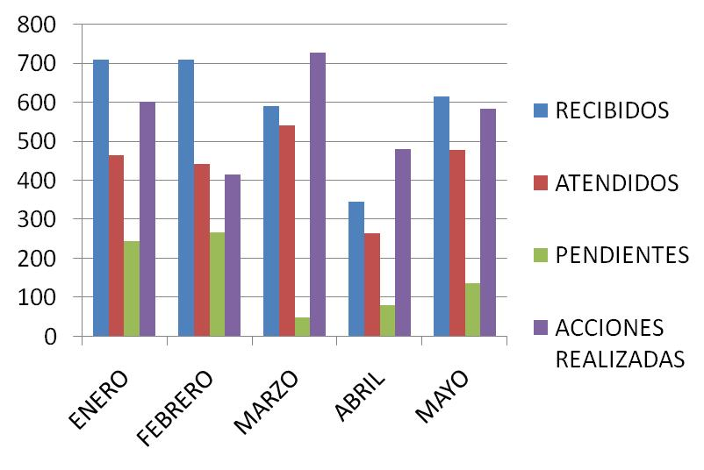
CIRCUITOS REICIDENTES
CALLE |  |  |  | COLONIA
AV. BLAS |  |  |  | STA. CRUZ DEL VALLE
TAMIAHUA |  |  |  | LOMAS DE SAN PEDRITO
CAMINO REAL A COLIMA |  |  |  | BALCONES DE SANTA MARIA
FCO. VILLA |  |  |  | LAS LIEBRES
SAN ODILON |  |  |  | NUEVA SANTA MARIA
COLONOS |  |  |  | LOMAS DEL TAPATIO
REAL CAMICHINES |  |  |  | CAMICHINES

 |  |  |  |  |  |  | ENERO |  | FEBRERO | MARZO |  | ABRIL | MAYO
 |  |  |  |  |  | R | 711 |  | 709 | 590 |  | 347 | 615
 |  |  |  |  |  | A | 465 |  | 442 | 541 |  | 265 | 478
 |  |  |  |  |  | P | 245 |  | 267 | 49 |  | 82 | 137
 |  |  |  |  |  | AR | 602 |  | 415 | 728 |  | 481 | 585

01 AL 30 JUNIO 2020
DIRECCIÓN DE ALUMBRADO PÚBLICO
INFORME MENSUAL

MES |  |  | DEL | AL | AÑO | RECIBIDOS
01 AL 30 DE JUNIO 2020 |  |  |  |  |  | 689

 |  | ACCIONES REALIZADAS

ACCIONES |  |  |  |  |  | TOTAL GRAL | ACCIONES |  |  |  | TOTAL GRAL
Cambio de Luminaria |  |  |  |  |  | 22 | Luminaria Reparada |  |  |  | 370
Cambio de Poste |  |  |  |  |  | 0 | Reinstalacion de luminaria |  |  |  | 0
Circuito Reparado |  |  |  |  |  | 168 | Reparacion de Reflector |  |  |  | 0
Circuito Restablecido |  |  |  |  |  | 0 | Retiro de la Base del Poste |  |  |  | 0
Excavacion de Cepas e Instalacion de Anclas |  |  |  |  |  | 0 | Retiro de Poste (Concreto) |  |  |  | 0
Instalacion de Adornos Patrios |  |  |  |  |  | 0 | Retiro de Poste (Metalico) |  |  |  | 1
Instalacion de Luminarias |  |  |  |  |  | 17 | Retiro de Reflector o Luminaria |  |  |  | 2
Instalacion de Poste |  |  |  |  |  | 4 | Se encontro Funcionando Normal |  |  |  | 8
Instalacion de Reflector (Provicional) |  |  |  |  |  | 0 | Se Recogio Luminaria Caida |  |  |  | 0
Instalacion de Reflectores |  |  |  |  |  | 0 | Servicio |  |  |  | 106
 |  |  |  |  |  |  | Otros (tendido de linea)
 |  |  |  |  |  |  | Total Servicios |  |  |  | 698
 | Los servicios realizados consisten en el apoyo a diversas dependencias y atención de reportes
ORIGEN DE REPORTES |  |  |  |  |  |  | COLONIAS DE MAYOR INCIDENCIA
VIA TELEFONICA |  |  |  |  |  | 521 | SAN PEDRITO
OFICIO |  |  |  |  |  | 18 | PARQUES STA. MARIA
PLATAFORMA CIUDADANA |  |  |  |  |  | 73 | LAS JUNTAS
CORRECTIVO INTERNO |  |  |  |  |  | 73 | EL VERGEL
OTRO (SUPERVICION AREA TECNICA) |  |  |  |  |  | 0 | CENTRO TLAQUEPAQUE

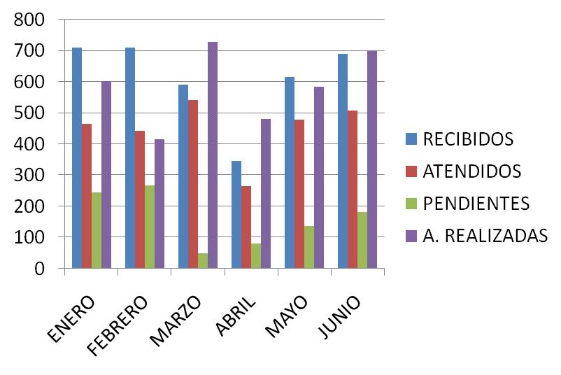
CIRCUITOS REICIDENTES
CALLE |  |  |  | COLONIA
LAUREL |  |  |  | EL CAMPESINO
DEPORTES |  |  |  | EL VERGEL
MADRID |  |  |  | HDA. LA CANDELARIA
AV. AGRICOLA |  |  |  | PARQUES STA. MARIA
PROL. JALISCO |  |  |  | ALVARO OBREGON
ARBOLEDAS |  |  |  | ALVARO OBREGON

 |  |  |  |  |  |  | ENERO | FEBRERO | MARZO | ABRIL | MAYO | JUNIO
 |  |  |  |  |  | R | 711 | 709 | 590 | 347 | 615 | 689
 |  |  |  |  |  | A | 465 | 442 | 541 | 265 | 478 | 508
 |  |  |  |  |  | P | 245 | 267 | 49 | 82 | 137 | 181
 |  |  |  |  |  | AR | 602 | 415 | 728 | 481 | 585 | 698

ABRIL- JUNIO
DIRECCIÓN DE ALUMBRADO PÚBLICO
INFORME MENSUAL

MES |  |  | DEL | AL | AÑO | RECIBIDOS |  | ATENDIDOS |  |  |  | PENDIENTES
01 ABRIL AL 30 DE JUNIO 2020 |  |  |  |  |  | 1,652 |  | 1,441 |  |  |  | 211

 |  | ACCIONES REALIZADAS

ACCIONES |  |  |  |  |  | TOTAL GRAL | ACCIONES |  |  |  |  |  |  | TOTAL GRAL
Cambio de Luminaria |  |  |  |  |  | 42 | Luminaria Reparada |  |  |  |  |  |  | 1,173
Cambio de Poste |  |  |  |  |  | 0 | Reinstalacion de luminaria |  |  |  |  |  |  | 1
Circuito Reparado |  |  |  |  |  | 395 | Reparacion de Reflector |  |  |  |  |  |  | 1
Circuito Restablecido |  |  |  |  |  | 0 | Retiro de la Base del Poste |  |  |  |  |  |  | 0
Excavacion de Cepas e Instalacion de Anclas |  |  |  |  |  | 0 | Retiro de Poste (Concreto) |  |  |  |  |  |  | 0
Instalacion de Adornos Patrios |  |  |  |  |  | 0 | Retiro de Poste (Metalico) |  |  |  |  |  |  | 1
Instalacion de Luminarias |  |  |  |  |  | 49 | Retiro de Reflector o Luminaria |  |  |  |  |  |  | 2
Instalacion de Poste |  |  |  |  |  | 5 | Se encontro Funcionando Normal |  |  |  |  |  |  | 35
Instalacion de Reflector (Provicional) |  |  |  |  |  | 0 | Se Recogio Luminaria Caida |  |  |  |  |  |  | 0
Instalacion de Reflectores |  |  |  |  |  | 0 | Servicio |  |  |  |  |  |  | 298
 |  |  |  |  |  |  | Otros (tendido de linea)(Reconeccion de linea)
 |  |  |  |  |  |  | Total Servicios |  |  |  |  |  |  | 2002
 | *Los servicios realizados consisten en el apoyo a diversas dependencias y atención de reportes
ORIGEN DE REPORTES |  |  |  |  |  |  |  | COLONIAS DE MAYOR INCIDENCIA
VIA TELEFONICA |  |  |  |  |  | 1,243 | Las Huertas |  |  | El Vergel
OFICIO |  |  |  |  |  | 119 | Fracc. Revolución |  |  | Sta. Maria Tequepexpan
PLATAFORMA CIUDADANA |  |  |  |  |  | 335 | Zon Centro |  |  | Parques de Santa Maria
CORRECTIVO INTERNO |  |  |  |  |  | 263 | Balcones de Sta. Maria |  |  | Las Juntas
OTRO (SUPERVICION AREA TECNICA) |  |  |  |  |  | 7 | San Pedrito

CIRCUITOS REICIDENTES |  |  |  |  |  |  |  | CONTROL DE PLATAFORMA CIUDADANA
CALLE |  |  |  | COLONIA
Laurel. |  |  |  | El campesino |  |  |  | RECIBIDOS |  |  | CONCLUIDOS |  | PROCESO
Deportes |  |  |  | El Vergel |  |  |  | 903 |  |  | 881 |  | 22
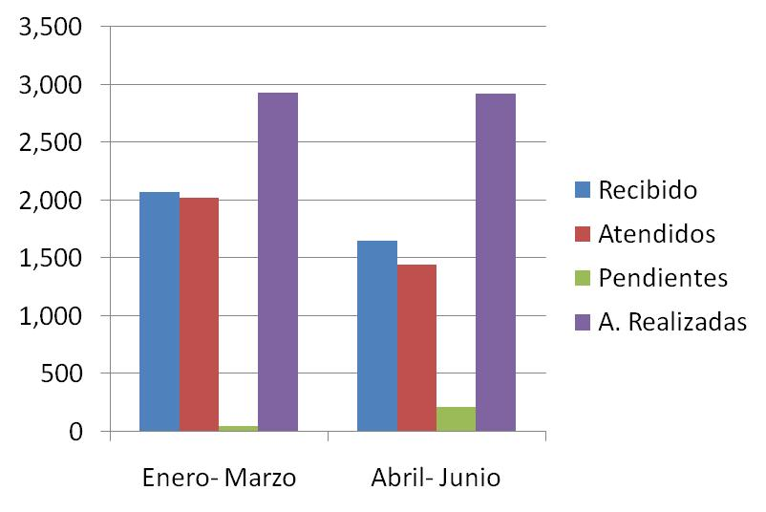
Av. Agricola |  |  |  | Parques Sta. Maria
Prol. Jalisco |  |  |  | Alvaro Obregon
Arboledas |  |  |  | Alvaro Obregon
Av. San Blas |  |  |  | Sta. Cruz del Valle
Tamiahua |  |  |  | Lomas de San Pedrito
san Odilon |  |  |  | Nueva. Santa Maria
Colonos |  |  |  | Lomas del Tapatio

 |  |  |  |  | REPORTES |  |  |  | Enero- Marzo |  | Abril - Junio
 |  |  |  |  |  | R |  |  | 2,072 |  | 1,652
 |  |  |  |  |  | A |  |  | 2,026 |  | 1,441
 |  |  |  |  |  | P |  |  | 46 |  | 211
 |  |  |  |  |  | AR |  |  | 2,929 |  | 2,924

01 AL 31 JULIO 2020
DIRECCIÓN DE ALUMBRADO PÚBLICO
INFORME MENSUAL

MES |  |  | DEL | AL | AÑO | RECIBIDOS
01 AL 31 DE JULIO 2020 |  |  |  |  |  | 943

 |  | ACCIONES REALIZADAS

ACCIONES |  |  |  |  |  | TOTAL GRAL | ACCIONES |  |  |  |  | TOTAL GRAL
Cambio de Luminaria |  |  |  |  |  | 4 | Luminaria Reparada |  |  |  |  | 408
Cambio de Poste |  |  |  |  |  | 0 | Reinstalacion de luminaria |  |  |  |  | 0
Circuito Reparado |  |  |  |  |  | 234 | Reparacion de Reflector |  |  |  |  | 0
Circuito Restablecido |  |  |  |  |  | 0 | Retiro de la Base del Poste |  |  |  |  | 0
Excavacion de Cepas e Instalacion de Anclas |  |  |  |  |  | 0 | Retiro de Poste (Concreto) |  |  |  |  | 0
Instalacion de Adornos Patrios |  |  |  |  |  | 0 | Retiro de Poste (Metalico) |  |  |  |  | 0
Instalacion de Luminarias |  |  |  |  |  | 13 | Retiro de Reflector o Luminaria |  |  |  |  | 0
Instalacion de Poste |  |  |  |  |  | 0 | Se encontro Funcionando Normal |  |  |  |  | 10
Instalacion de Reflector (Provicional) |  |  |  |  |  | 0 | Se Recogio Luminaria Caida |  |  |  |  | 0
Instalacion de Reflectores |  |  |  |  |  | 0 | Servicio |  |  |  |  | 83
 |  |  |  |  |  |  | Otros (tendido de linea)
 |  |  |  |  |  |  | Total Servicios |  |  |  |  | 752
 | Los servicios realizados consisten en el apoyo a diversas dependencias y atención de reportes
ORIGEN DE REPORTES |  |  |  |  |  |  | COLONIAS DE MAYOR INCIDENCIA
VIA TELEFONICA |  |  |  |  |  | 757 | ARTESANOS
OFICIO |  |  |  |  |  | 41 | PARQUES STA. MARIA
PLATAFORMA CIUDADANA |  |  |  |  |  | 80 | LAS JUNTAS
CORRECTIVO INTERNO |  |  |  |  |  | 65 | EL VERGEL
OTRO (SUPERVICION AREA TECNICA) |  |  |  |  |  | 0 | CENTRO TLAQUEPAQUE
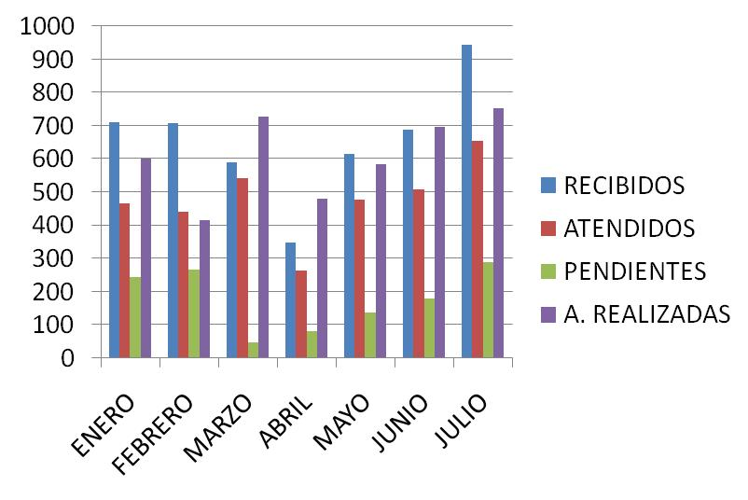
CIRCUITOS REICIDENTES
CALLE |  |  |  | COLONIA
REAL DE LOS CIPRES |  |  |  | CAMICHINES
BAHIA TENACATITA |  |  |  | PARQUES STA. MARIA
FRAILES |  |  |  | LA DURAZNERA
GARDENIAS |  |  |  | LAS HUERTAS
PLAN DE GPE. |  |  |  | FRACC. REVOLUCION
ISLA SANZIBAR |  |  |  | EL SAUZ

 |  |  |  |  |  | ENE | FEB | MARZ | ABR | MAYO | MAYO | JUNIO | JUL
 |  |  |  |  | R | 711 | 709 | 590 | 347 | 615 | 615 | 689 | 943
 |  |  |  |  | A | 465 | 442 | 541 | 265 | 478 | 478 | 508 | 654
 |  |  |  |  | P | 245 | 267 | 49 | 82 | 137 | 137 | 181 | 289
 |  |  |  |  | AR | 602 | 415 | 728 | 481 | 585 | 585 | 698 | 752

01 AL 31 AGOSTO 2020
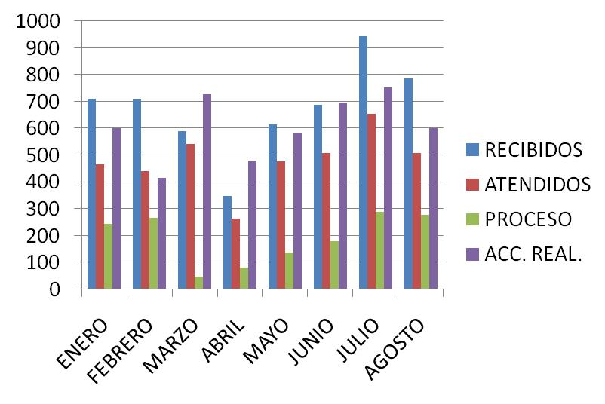
DIRECCIÓN DE ALUMBRADO PÚBLICO
INFORME MENSUAL

MES |  |  | DEL | AL | AÑO | RECIBIDOS
01 AL 31 DE AGOSTO 2020 |  |  |  |  |  | 787

 |  | ACCIONES REALIZADAS

ACCIONES |  |  |  |  |  | TOTAL GRAL | ACCIONES | TOTAL GRAL
Cambio de Luminaria |  |  |  |  |  | 59 | Luminaria Reparada | 325
Cambio de Poste |  |  |  |  |  | 0 | Reinstalacion de luminaria | 0
Circuito Reparado |  |  |  |  |  | 144 | Reparacion de Reflector | 0
Circuito Restablecido |  |  |  |  |  | 0 | Retiro de la Base del Poste | 0
Excavacion de Cepas e Instalacion de Anclas |  |  |  |  |  | 0 | Retiro de Poste (Concreto) | 0
Instalacion de Adornos Patrios |  |  |  |  |  | 0 | Retiro de Poste (Metalico) | 0
Instalacion de Luminarias |  |  |  |  |  | 1 | Retiro de Reflector o Luminaria | 0
Instalacion de Poste |  |  |  |  |  | 0 | Se encontro Funcionando Normal | 13
Instalacion de Reflector (Provicional) |  |  |  |  |  | 0 | Se Recogio Luminaria Caida | 0
Instalacion de Reflectores |  |  |  |  |  | 0 | Servicio | 60
 |  |  |  |  |  |  | Otros (tendido de linea)
 |  |  |  |  |  |  | Total Servicios | 602
 | Los servicios realizados consisten en el apoyo a diversas dependencias y atención de reportes
ORIGEN DE REPORTES |  |  |  |  |  |  | COLONIAS DE MAYOR INCIDENCIA
VIA TELEFONICA |  |  |  |  |  | 619 | SAN PEDRITO
OFICIO |  |  |  |  |  | 36 | PARQUES STA. MARIA
PLATAFORMA CIUDADANA |  |  |  |  |  | 79 | LA GUADALUPANA
CORRECTIVO INTERNO |  |  |  |  |  | 53 | EL VERGEL
OTRO (SUPERVICION AREA TECNICA) |  |  |  |  |  | 0 | CENTRO TLAQUEPAQUE

CIRCUITOS REICIDENTES
CALLE |  |  |  | COLONIA
RIO VERDE |  |  |  | EL VERGEL
BAHIA TENACATITA |  |  |  | PARQUES STA. MARIA
MANUEL MUÑIZ |  |  |  | NVA. STA. MARIA
GUANABANA |  |  |  | LAS HUERTAS
ALFREDO PISTACHE T. |  |  |  | PARQUES DE LA VICTORIA
PRIV. AMAPOLA |  |  |  | EL VERGEL

01 AL 31 SEPTIEMBRE 2020
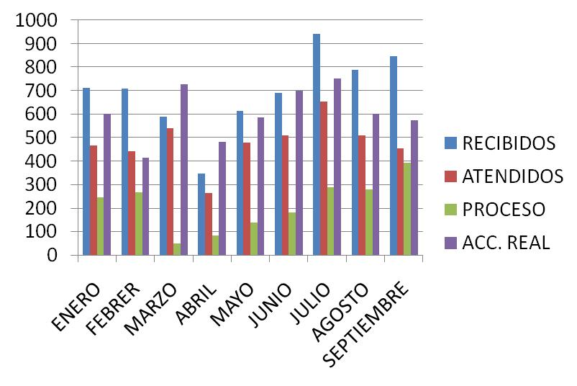
DIRECCIÓN DE ALUMBRADO PÚBLICO
INFORME MENSUAL

MES |  |  | DEL | AL | AÑO | RECIBIDOS
01 AL 31 DE SEPTIEMBRE 2020 |  |  |  |  |  | 847

 |  | ACCIONES REALIZADAS

ACCIONES |  |  |  |  |  | TOTAL GRAL | ACCIONES | TOTAL GRAL
Cambio de Luminaria |  |  |  |  |  | 41 | Luminaria Reparada | 318
Cambio de Poste |  |  |  |  |  | 0 | Reinstalacion de luminaria | 0
Circuito Reparado |  |  |  |  |  | 110 | Reparacion de Reflector | 0
Circuito Restablecido |  |  |  |  |  | 0 | Retiro de la Base del Poste | 0
Excavacion de Cepas e Instalacion de Anclas |  |  |  |  |  | 0 | Retiro de Poste (Concreto) | 0
Instalacion de Adornos Patrios |  |  |  |  |  | 0 | Retiro de Poste (Metalico) | 0
Instalacion de Luminarias |  |  |  |  |  | 10 | Retiro de Reflector o Luminaria | 0
Instalacion de Poste |  |  |  |  |  | 3 | Se encontro Funcionando Normal | 16
Instalacion de Reflector (Provicional) |  |  |  |  |  | 0 | Se Recogio Luminaria Caida | 0
Instalacion de Reflectores |  |  |  |  |  | 0 | Servicio | 77
 |  |  |  |  |  |  | Otros (tendido de linea)
 |  |  |  |  |  |  | Total Servicios | 575
 | Los servicios realizados consisten en el apoyo a diversas dependencias y atención de reportes
ORIGEN DE REPORTES |  |  |  |  |  |  | COLONIAS DE MAYOR INCIDENCIA
VIA TELEFONICA |  |  |  |  |  | 659 | CENTRO TLAQUEPAQUE
OFICIO |  |  |  |  |  | 58 | LAS JUNTAS
PLATAFORMA CIUDADANA |  |  |  |  |  | 81 | LAS HUERTAS
CORRECTIVO INTERNO |  |  |  |  |  | 56 | EL TAPATIO
OTRO (SUPERVICION AREA TECNICA) |  |  |  |  |  | 0 | CAMICHINES

CIRCUITOS REICIDENTES
CALLE |  |  |  | COLONIA
PILAR RONDAN T |  |  |  | LAS JUNTAS
REAL CEIBAS |  |  |  | CAMICHINES
ANTONIO ALVAREZ E. |  |  |  | FCO. I MADERO
MIGUEL BORJA |  |  |  | NVA. STA. MARIA
BAHIA HUATULCO |  |  |  | PARQUES STA. MARIA
BAHIA BANDERAS |  |  |  | PARQUES STA. MARIA

JULIO-SEP 2020
DIRECCIÓN DE ALUMBRADO PÚBLICO
INFORME TRIMESTRAL

MES |  |  | DEL | AL | AÑO | RECIBIDOS |  | ATENDIDOS |  |  | PENDIENTES
01 JULIO AL 30 SEPTIEMBRE 2020 |  |  |  |  |  | 2,577 |  | 1,615 |  |  | 962

 |  | ACCIONES REALIZADAS

ACCIONES |  |  |  |  |  | TOTAL GRAL | ACCIONES |  |  |  |  |  | TOTAL GRAL
Cambio de Luminaria |  |  |  |  |  | 104 | Luminaria Reparada |  |  |  |  |  | 1,051
Cambio de Poste |  |  |  |  |  | 0 | Reinstalacion de luminaria |  |  |  |  |  | 0
Circuito Reparado |  |  |  |  |  | 458 | Reparacion de Reflector |  |  |  |  |  | 0
Circuito Restablecido |  |  |  |  |  | 0 | Retiro de la Base del Poste |  |  |  |  |  | 0
Excavacion de Cepas e Instalacion de Anclas |  |  |  |  |  | 0 | Retiro de Poste (Concreto) |  |  |  |  |  | 0
Instalacion de Adornos Patrios |  |  |  |  |  | 0 | Retiro de Poste (Metalico) |  |  |  |  |  | 0
Instalacion de Luminarias |  |  |  |  |  | 24 | Retiro de Reflector o Luminaria |  |  |  |  |  | 0
Instalacion de Poste |  |  |  |  |  | 3 | Se encontro Funcionando Normal |  |  |  |  |  | 39
Instalacion de Reflector (Provicional) |  |  |  |  |  | 0 | Se Recogio Luminaria Caida |  |  |  |  |  | 0
Instalacion de Reflectores |  |  |  |  |  | 0 | Servicio |  |  |  |  |  | 220
 |  |  |  |  |  |  | Otros (tendido de linea)(Reconeccion de linea)
 |  |  |  |  |  |  | Total Servicios |  |  |  |  |  | 1899
 | *Los servicios realizados consisten en el apoyo a diversas dependencias y atención de reportes
ORIGEN DE REPORTES |  |  |  |  |  |  |  | COLONIAS DE MAYOR INCIDENCIA
VIA TELEFONICA |  |  |  |  |  | 2,035 | Camichines |  | El Vergel
OFICIO |  |  |  |  |  | 135 | Fracc. Revolución |  | Sta. Maria Tequepexpan
PLATAFORMA CIUDADANA |  |  |  |  |  | 240 | Zon Centro |  | Parques de Santa Maria
CORRECTIVO INTERNO |  |  |  |  |  | 174 | Balcones de Sta. Maria |  | El Tapatio
OTRO (SUPERVICION AREA TECNICA) |  |  |  |  |  |  | Las Juntas |  | La Guadalupana

CIRCUITOS REICIDENTES |  |  |  |  |  |  |  | CONTROL DE PLATAFORMA CIUDADANA
CALLE |  |  |  | COLONIA
Real de los Cipres |  |  |  | Camichines |  |  |  | RECIBIDOS |  | CONCLUIDOS |  | PROCESO
Priv. Amapola |  |  |  | El Vergel |  |  |  | 1154 |  | 1098 |  | 52
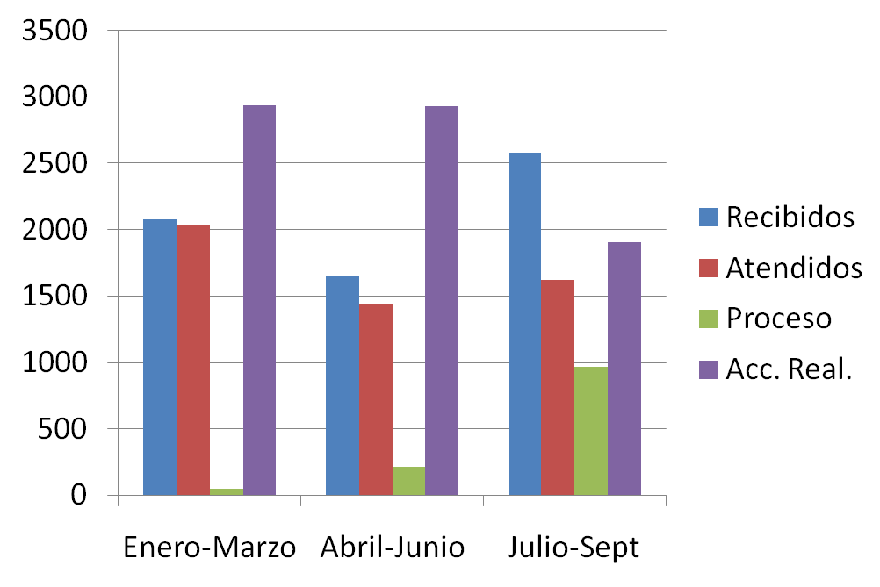
Av. Agricola |  |  |  | Parques Sta. Maria
Bahia Tenacatita |  |  |  | Parques Sta. Maria
Guanabana |  |  |  | Las Huertas
Av. San Blas |  |  |  | Sta. Cruz del Valle
Rio Verde |  |  |  | El Vergel
Miguel Borja |  |  |  | Nueva. Santa Maria
Gardenias |  |  |  | Las Huertas

